3.Tema_Yazma
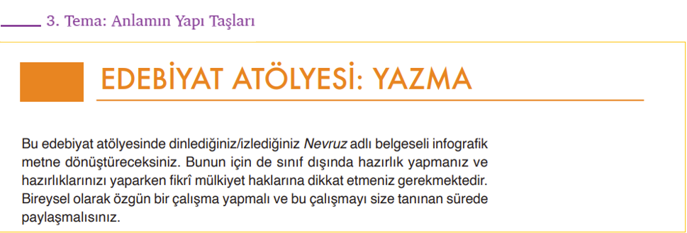
Ölçütler | Açıklamalar | 0 | 0 | 0 | 0 | 0 | 0 | 0 | 0 | 0 | 0 | 0 | 0 | 0 | 0 | 0 | 0 | 0 | 0 | 0 | 0 | 0 | 0 | 0 | 0 | 0 | 0 | 0 | 0 | 0 | 0
 |  | 0 | 0 | 0 | 0 | 0 | 0 | 0 | 0 | 0 | 0 | 0 | 0 | 0 | 0 | 0 | 0 | 0 | 0 | 0 | 0 | 0 | 0 | 0 | 0 | 0 | 0 | 0 | 0 | 0 | 0
Organizasyon | İnfografik metinde bilgileri etkili bir şekilde düzenlemiştir.
İçerik | Belgeselin içeriğini infografik metinde doğru ve tam olarak yansıtmıştır.
Bilgi Toplama | Belgeselde verilen bilgileri araştırma sonuçlarıyla zenginleştirmiştir.
Söz Varlığı | İnfografik metinde deyim, atasözü ve kalıplaşmış ifadelerden yararlanarak anlatımı zenginleştirmiştir.
Görsel Kullanımı | İnfografik metni görsellerle zenginleştirmiştir.
Yazım ve Noktalama | İnfografik metinde yazım ve noktalama kurallarına uymuştur.
Özgünlük ve Güvenilirlik | İnfografik metinde güvenilir bilgi kaynaklarından yararlanmıştır.
 | Kendi yorumunu katarak infografik metinde özgün bir içerik oluşturmuştur.
Üslup | İnfografik metnin anlatımında belgesel metnin üslubunu korumuştur.
 | İnfografik metni oluştururken benzetme, karşılaştırma, örnekleme gibi düşünceyi geliştirme yollarından yararlanmıştır.
TOPLAM |  | 0 | 0 | 0 | 0 | 0 | 0 | 0 | 0 | 0 | 0 | 0 | 0 | 0 | 0 | 0 | 0 | 0 | 0 | 0 | 0 | 0 | 0 | 0 | 0 | 0 | 0 | 0 | 0 | 0 | 0

